DIAGNOSTICO INTEGRAL 2024
 |  |  |  |  |  | PROCESO DE GESTIÓN DOCUMENTAL |  |  |  |  |  |  |  |  | POLICÍA NACIONAL
Código:1GD-FR-0020
Fecha: 04/07/2018 |  |  |  |  |  | DIAGNÓSTICO INTEGRAL PARA LOS ARCHIVOS DE LA POLICÍA NACIONAL
Versión: 0

CIUDAD: Bogotá D.C |  |  |  |  |  |  |  |  | FECHA ELABORACIÓN DEL DIAGNÓSTICO |  |  |  |  |  |  | 21 |  | 3 |  | 2024
RESPONSABLE DEL DILIGENCIAMIENTO: INTENDENT
A. IDENTIFICACIÓN
CÓDIGO Y NOMBRE DE LA UNIDAD: 3.9 / Policia Metropolitana de Bogota
FECHA DE CREACIÓN DE LA UNIDAD: Según fuentes indagadas: 30/10/1958 |  |  |  |  |  |  |  |  | ACTO ADMINISTRATIVO DE CREACIÓN DE LA UNIDAD: Resolución No 03564 de fecha 30/10/1958 Fuerzas Armadas de Colombia Ministerio de Guerra- por la cual se organiza en cuatro (4) Distritos el "Departamento de Policía Bogotá" Según Decreto No. 2865 del 16 de diciembre de 1960, se crea el Departamento de Policía de Bogotá. Según Decreto No. 2137 del 29 de julio de 1983, se reestructura y recibe el nombre de Policía Metropolitana de Bogotá
DIRECCIÓN DE LA UNIDAD: Avenida la esmeralda No. 22 - 68 |  |  |  |  |  |  |  |  | ACTO ADMINISTRATIVO VIGENTE DE LA UNIDAD: Resolución 01550 de 28/05/2009 y Resolución 00036 de 14/01/2013
CORREO ELECTRÓNICO DE LA UNIDAD: mebog.coman@policia.gov.co |  |  |  |  |  |  |  |  | TELÉFONO: |  |  |  |  |  |  |  | IP:
A.1 DIRECTOR, COMANDANTE O JEFE DE LA UNIDAD:
NOMBRE: |  |  |  |  |  |  |  |  |  |  |  |  |  |  |  |  |  |  |  |  |  | e
GRADO: |  | Brigadier General
CARGO: |  | Comandante Policia Metropolitana de Bogota
TIEMPO EN EL CARGO: |  |  | 0 años-02 meses -11 dias
A.2 ADMINISTRACIÓN DEL ARCHIVO
Jefe Grupo de Gestión Documental
NOMBRES Y APELLIDOS: |  |  |  |  |  |  |  |  | CAPACITACIÓN O CURSOS EN GESTIÓN DOCUMENTAL Y ARCHIVÍSTICA
GRADO: Intendente |  |  |  |  |  |  |  |  | 1 | SEMIARO EN GESTIOM DOCUMENTAL
CARGO: Jefe Grupo Gestion Documental MEBOG |  |  |  |  |  |  |  |  | 2 | SISTEMA DE ARCHIVO
TIEMPO EN EL PROCESO DE GESTIÓN DOCUMENTAL |  |  |  |  |  |  |  |  | 3 | LEGISLACIÓN DOCUEMNTAL EN ARCHIVO LABORAL
TIEMPO EN LA INSTITUCIÓN |  |  |  |  |  |  |  |  | 4 | TECNICO EN ORGANIZACIÓN DOCUMENTAL
CORREO INSTITUCIONAL |  |  |  |  |  |  |  |  | 5 | TECNLOGIA EN GESTION DOCUMENTAL
No. CELULAR |  |  |  |  |  |  |  |  | 6 | PROFECIONAL EN CIENCIA DE LA INFORMACION
No IP DE LA OFICINA Y/O GRUPO NO
CONDICIÓN MÉDICO LABORAL
Funciones del Jefe Grupo de Gestión Documental
1 | Supervisar el trámite en las ventanillas únicas de la documentación oficial a través de mecanismos para que se garantice el manejo expedito y controlado de la correspondencia.
2 | El trámite oportuno de la documentación oficial a través de mecanismos es supervisado de acuerdo a los parámetros establecidos en la normativa vigente
3 | Verificar el cumplimiento a los lineamientos del proceso de gestión documental, respecto al control de registros para que se ejecuten las directrices y regulaciones de los entes competentes
4 | El cumplimiento a los lineamientos del proceso de gestión documental, respecto al control de registros es verificado de acuerdo a la normativa vigente
5 | Supervisar la ejecución del procedimiento archivo central con el fin de garantizar la disponibilidad e integridad de los activos de información para la consulta
6 | La ejecución del procedimiento archivo central es supervisado con el fin de garantizar la disponibilidad e integridad de los activos de información de acuerdo a la normativa vigente
7 | Proyectar las modificaciones o actualizaciones de las tablas de retención documental cuando se requiera, para el trámite respectivo ante el comité de archivo de la unidad
8 | Las modificaciones o actualizaciones de las tablas de retención documental cuando se requiera son proyectadas para el trámite respectivo ante el comité de archivo de la unidad
9 | Brindar la información que corresponda de acuerdo a la naturaleza del cargo, a quien la requiera, siguiendo los lineamientos de la normativa establecida
10 | Implementar el sistema de gestión integral de acuerdo con los lineamientos institucionales, efectuando mejora continua en los procesos que lo requieran.
11 | Realizar las actividades establecidas en la gestión documental, aplicando la normativa vigente
12 | Realizar las actividades establecidas para la implementación del sistema de gestión ambiental en la Policía Nacional. 5.
13 | Dar buen uso a los elementos asignados bajo su responsabilidad, con el fin de mantenerlos disponibles para el servicio.
14 | Las demás que le sean asignadas de acuerdo con la ley, los reglamentos o la naturaleza de su cargo.
15 | Guardar la reserva y confidencialidad de los documentos e información que sea de su conocimiento dentro del cumplimiento de sus funciones.
Responsable Archivo Central
NOMBRES Y APELLIDOS: |  |  |  |  |  |  |  |  | CAPACITACIÓN O CURSOS EN GESTIÓN DOCUMENTAL Y ARCHIVÍSTICA
GRADO: Subintendente |  |  |  |  |  |  |  |  | 1 | TECNICO EN AUXILIAR DE ENFERMERIA
CARGO: Responsable de Archivo |  |  |  |  |  |  |  |  | 2 | CURSO DE LEGISLACION DOCUMENTAL EN EL ENTORNO LABORAL
TIEMPO EN EL PROCESO DE GESTIÓN DOCUMENTAL |  |  |  |  |  |  |  |  | 3 | CURSO ORGANIZACIÓN DOCUMENTAL EN EL ENTORNO LABORAL
TIEMPO EN LA INSTITUCIÓN |  |  |  |  |  |  |  |  | 4 | CURSO DE REDACCION Y ORTOGRAFIA
CORREO INSTITUCIONAL |  |  |  |  |  |  |  |  | 5 | SEMINARIO TALLER NORMA TECNICA 100022005 ANTENCION AL USUARIO
No. CELULAR |  |  |  |  |  |  |  |  | 6 | CURSO DE MODELO INTERADO Y PLANEACION
No IP DE LA OFICINA Y/O GRUPO: NO |  |  |  |  |  |  |  |  | 7 | DIPLOMADO DEL TALENTO HUMANO
CONDICIÓN MÉDICO LABORAL : |  |  |  |  |  |  |  |  | 8 | CURSO ELABORACION APROBACION EVALUACION Y CONVALIDACION DE TABLAS RETECION DOCUMENTAL
Funciones del Responsable Archivo Central
1 | Revisar los parámetros establecidos en gestión documental con el fin de garantizar los niveles de seguridad y confidencialidad de la información. Los parámetros establecidos en gestión documental son revisados con el fin de garantizar los niveles de seguridad y confidencialidad de la información
2 | Llevar el control de la entrada y salida de documentos que se encuentren bajo su responsabilidad siguiendo los procedimientos establecidos con el fin de prevenir la pérdida de información. El control de la entrada y salida de documentos que se encuentren bajo su responsabilidad siguiendo los procedimientos establecidos es llevado a cabo con el fin de prevenir la pérdida de información
3 | Revisar los conceptos técnicos sobre gestión documental emitidos por el grupo con el fin de que cumplan con las directrices de la Institución y estatal. Los conceptos técnicos emitidos por el grupo son revisados con el fin de que cumplan con las directrices de la Institución y estatal
...
 |  |  |  |  |  |  | Cantidad | Accesorio |  |  |  |  | Cantidad | Accesorio |  |  |  |  |  | Cantidad
 |  |  |  |  |  |  | 0 | Termohigrómetros |  |  |  |  | 4 | Puestos de Trabajo |  |  |  |  |  | 6
 |  |  |  |  |  |  | 16 | Equipos de Computo |  |  |  |  | 7 | Teléfonos |  |  |  |  |  | 0
 |  |  |  |  |  |  | 4 | Escáneres |  |  |  |  | 0 | Unidades de Conservación (Cajas) |  |  |  |  |  | 24500 aprox
 |  |  |  |  |  |  | 0 | Impresoras |  |  |  |  | 1 | Unidades de Conservación (Carpetas) |  |  |  |  |  | 14700 aprox
 |  |  |  |  |  |  | 4 | Fotocopiadoras |  |  |  |  | 1 | Equipos de Microfilmación |  |  |  |  |  | 0
...
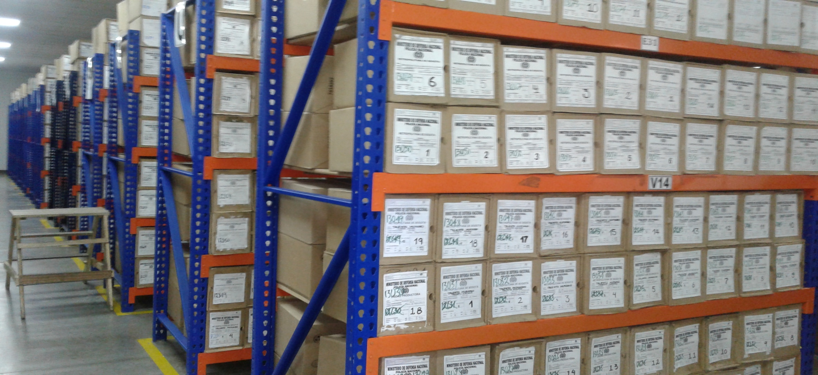
...
 |  |  |  |  |  | POLICIA METROPOLITANA DE BOGOTA |  |  |  | DEPENDENCIA PRODUCTORA: |  |  |  | GRUPO DE GESTIÓN DOCUMENTAL MEBOG (CUSTODIA INFORMACION UNIDADES OPERATIVAS Y ADMINISTRATIVAS QUE INTEGRAN LA UNIDAD POLICIAL )
...
 |  |  |  |  | Cantidades de Unidades de Conservación Cajas |  | Cantidad Soporte Documental
 |  |  |  |  |  |  | Archivo de Gestión | Papel (carpetas) | Análogo | Digital | Planos | Libros | Videos | Fotografías |  | Cintas |  | Microfilmes | Magnéticos y ópticos |  | Pergaminos
...
 |  |  |  |  | 5100 |  | Archivo Central | Papel (carpetas) | Análogo | Digital | Planos | Libros | Videos | Fotografías |  | Cintas |  | Microfilmes | Magnéticos y ópticos |  | Pergaminos
 |  |  |  |  |  |  |  | X |  | X |  | X | X | X |  | X |  |  | X
 |  |  |  |  |  |  | Archivo Intermedio | Papel (carpetas) | Análogo | Digital | Planos | Libros | Videos | Fotografías |  | Cintas |  | Microfilmes | Magnéticos y ópticos |  | Pergaminos
...
B. Inspección y mantenimiento de sistemas de almacenamiento e instalaciones físicas |  |  |  |  |  | Archivo Central |  |  | Inpección y Mantenimiento: * Evaluar periódicamente el estado de conservación de los materiales constructivos de las instalaciones o edificio, estantería y mobiliario. * Identificar factores de alteración, redes de energía, conducción de agua, materiales inflamables, focos de suciedad o materiales que acumulen polvo o mugre. * Identificar, reportar y gestionar el mantenimiento, reparación o renovación de las instalaciones o mobiliario. |  |  | Comunicación oficial GS-2023-610673-MEBOG |  |  | Semestral
D. Monitoreo y control de condiciones ambientales |  |  |  |  |  | Archivo Central |  |  | Control de Condiciones Ambientales: * Evaluar y controlar el entorno climático y microclimático: luz, temperatura, humedad relativa, ventilación y contaminantes atmosféricos para proteger la documentación y adoptar medidas correctivas según los parámetros indicados en el programa. * Realizar los registros de mediciones de control ambiental según los parámetros indicados en el programa. * Utilizar filtros de control UV, persianas, ventiladores, sistemas naturales o artificiales de climatización, filtros de polvo, utilización de los instrumentos necesarios para el desarrollo del control ambiental. |  |  | Comunicación oficial GS-2023-610673-MEBOG |  |  | Semestral
E. Almacenamiento y re-almacenamiento |  |  |  |  |  | Archivo Central |  |  | Actividades sobre el material para la producción documental y almacenamiento. * Adquirir unidades que respondan a las necesidades particulares * Realizar las actividades correctivas de reemplazo de las unidades de conservación que presenten un desgaste o deterioro considerable que pongan en riesgo la conservación de la documentación según los parámetros indicados en el programa. * Establecer parámetros para la compra de unidades de conservación y demás elementos teniendo en cuenta material y soporte documental (dimensiones, resistencia de los materiales, diseño de las unidades, recubrimiento interno, acabados, etc.), compra, adecuación y mantenimiento de unidades de almacenamiento y conservación que cumplan con los estándares de calidad establecidos por el Archivo General de la Nación. |  |  |  |  |  | Semestral
F. Prevención de emergencias y atención de desastres. |  |  |  |  |  | Archivo Central |  |  | Sensibilización, prevención de emergencias y atención de desastres en archivos. * Elaborar el plan de atención de emergencias y atención de desastres para archivos y reacción en caso de siniestros. + Sensibilizar al personal de la unidad respecto a los diferentes procedimientos a realizarse respecto a la conservación del patrimonio documental en el evento de una emergencia natural o antropogénica según los parámetros indicados en el programa. * Aplicar los procedimientos más adecuados sobre la documentación, en el evento de presentarse emergencias o desastres naturales o antropogénicos, según los parámetros indicados en el programa. |  |  | Comunicación oficial GS-2023-583534-MEBOG |  |  | Semestral
G. Plan de Preservacion Digital a largo Plazo. |  |  |  |  |  | Archivo Central |  |  | Preservación de la información digital a largo plazo. * Las unidades de la Policía que tengan el deber de preservar la información digital o electrónica en bases de datos o similares, deberán estandarizar los procedimientos de uso y conservación de la misma según lo dispuesto por OFITE, con el propósito de asegurar la preservación en el tiempo de la información digital o electrónica, independientemente de la forma o almacenamiento en el que se encuentre. * Realizar procedimientos de respaldo de la información digital o electrónica, back up o migración según los parámetros indicados en el programa. * El manejo y disposición de la información electrónica y/o digital debe cumplir con los parámetros técnicos y de seguridad y exigidos por parte del Archivo General Nacional (AGN), normas técnicas colombianas (NTC) o normas ISO internacionales. |  |  | Comunicación oficial GS-2023-610232-MEBOG |  |  | Semestral
PLAN DE CONSERVACIÓN PREVENTIVA
Programa |  |  |  |  |  | Clase de Archivo |  |  | Actividad |  |  | Evidencia |  |  | periodicidad |  |  |  | Observaciones
A. Preservación digitla a largo plazo |  |  |  |  |  |  |  |  |  |  |  |  |  |  | Semestral
EVIDENCIA FOTOGRÁFICA
SE DEBERÁ ANEXAR FOTOGRAFÍAS QUE DEN CUANTA DE LAS CONDICIONES DE ORGANIZACIÓN, ADMINISTRACIÓN, CUSTODIA Y CONSERVACIÓN DE LOS ACERVOS DOCUMENTALES
Plan de conservación de preventiva
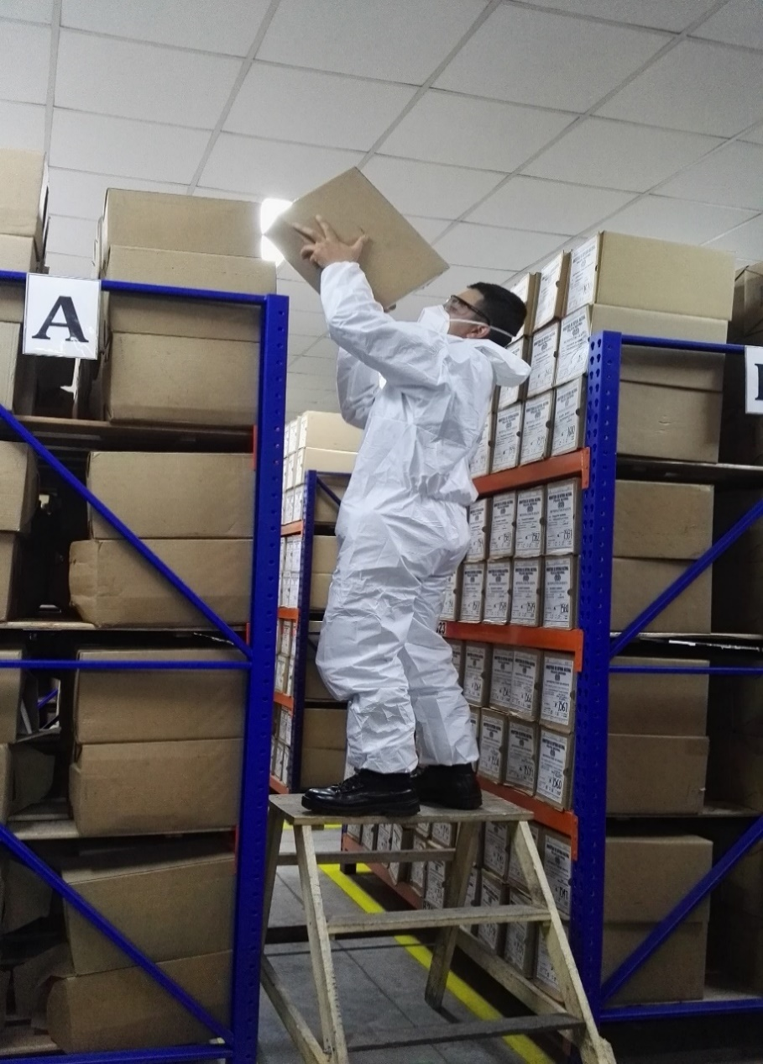
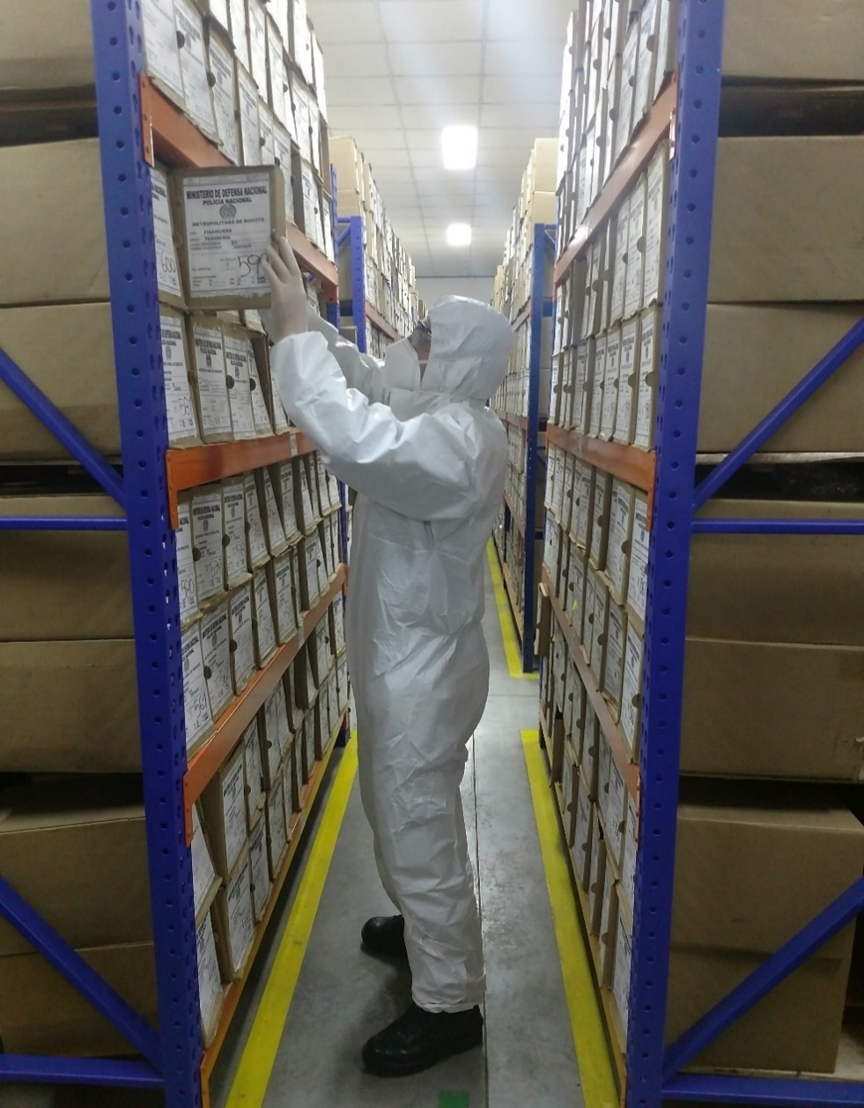
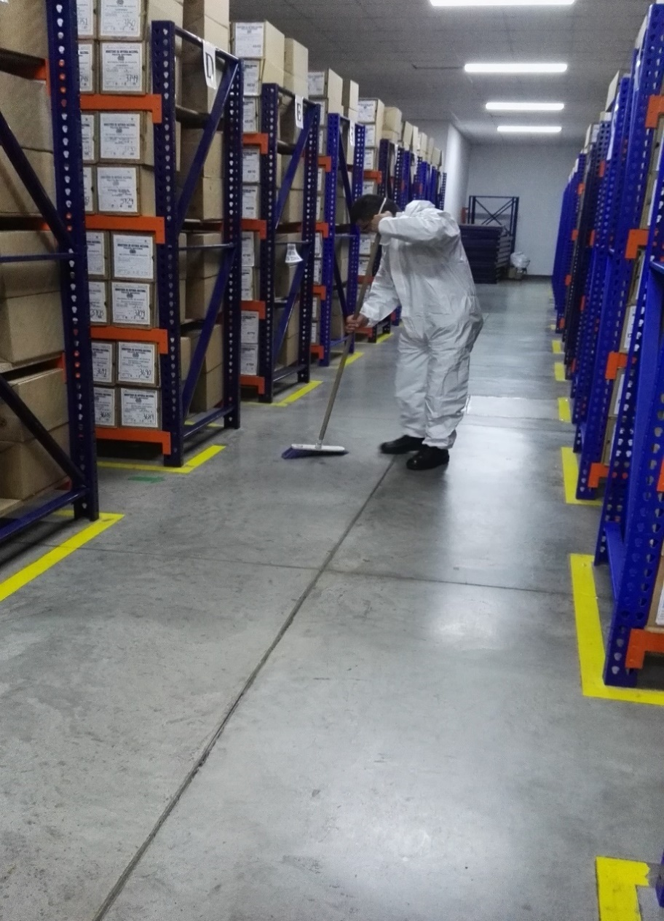

Fecha de Elaboración |  |  |  | 21 | 3 | 2024 | Fecha de Elaboración |  | 21 | 3 | 2024 |  |  |  | VISTO BUENO JEFE DE LA UNIDAD
Diagnostico Elaborado por: |  |  |  |  |  |  | Jefe Grupo de Gestión Documental |  |  |  |  |  |  |  | Comandante de Unidad
 |  |  | Grado Nombres y Apellidos |  |  |  |  |  | Grado Nombres y Apellidos |  |  |  |  |  |  |  | BG.
 |  |  |  |  |  |  |  |  |  |  |  |  |  |  |  | Grado Nombres y Apellidos
Firma |  |  |  |  |  |  | Firma |  |  |  |  |  |  |  |  | Firma

